상품제안서
초경량 원형 캡슐양우산 6K | 상품코드: S45195

 |  |  |  |  |  |  | 02-713-8555 | www.synergygift.co.kr
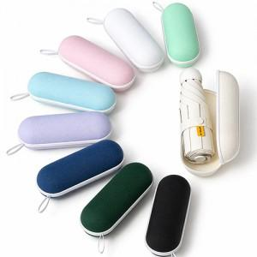 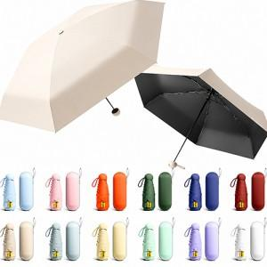 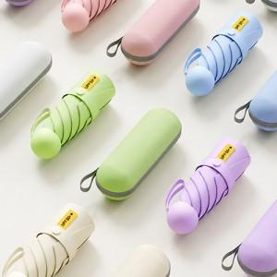

【상세/제작정보】 | <p><span style="font-size: 18pt;">원단 인쇄 500개 이상부터 가능합니다.</span>&nbsp;</p>

【인쇄/포장옵션】 | 케이스실크, 원단 실크1도 / 포장불가능

【공급단가】 | 수량 | 50~ | 100~ | 300~ | 1,000~ | 5,000~
*VAT별도 | 단가 | 4,780원 | 4,680원 | 4,500원 | 4,240원 | 4,170원

【상품 URL】 | https://www.synergygift.co.kr:443/src/goods_detail.php?gdno=45195

